Exemplo de Preenchimento
 |  |  |  |  |  | AH = Odds Asiaticas = handicap asiático
3 Variáveis - Regras |  |  | Tabela Preenchida

AH1(0) | X | 2 | 1.78 | 3.30 | 3
1 | X | AH2(0) | 2.45 | 3.30 | 2.12
AH1(0) | X2 | 2 | 1.78 | 1.53 | 3
1 | 1X | AH2(0) | 2.45 | 1.36 | 1.78
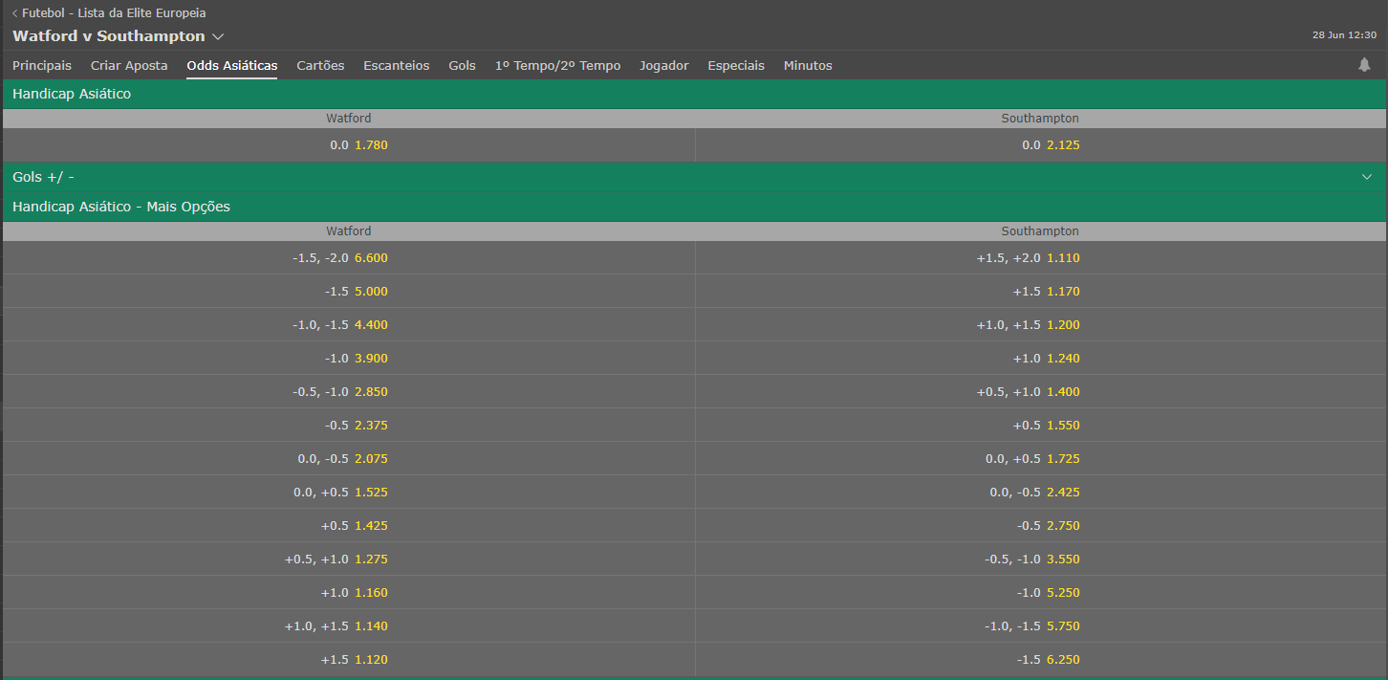
AH1(0.25) | X | 2 | 1.42 | 3.30 | 3
1 | X | AH2(0.25) | 2.45 | 3.30 | 1.55
AH1(0.25) | X2 | 2 | 1.42 | 1.53 | 2
1 | 1X | AH2(0.25) | 2.45 | 1.36 | 1.55
AH1(-0.25) | X | 2 | 2.37 | 3.30 | 2
1 | X | AH2(-0.25) | 2.45 | 3.30 | 2.75
AH1(-0.25) | X2 | 2 | 2.37 | 1.53 | 2
1 | 1X | AH2(-0.25) | 2.45 | 1.36 | 2.75
AH1(-0.5) | X | 2 | 2.37 | 3.30 | 2
1 | X | AH2(-0.5) | 2.45 | 3.30 | 2.75
AHX(-0.25) = AHX (-0.50) |  |  | AHX(0.25) = AHX (0.50)

2 Variáveis - Regras |  |  | Tabela Preenchida

1 |  | X2 | 1 |  | 1.53
12 |  | X | 1.33 |  | 3.30
1X |  | 2 | 1.36 |  | 2
AH1(-0.5) |  | AH2(0.5) | 2.37 |  | 1.55
AH1(-1) |  | AH2(1) | 3.9 |  | 1.24
AH1(0.5) |  | 2 | 1.42 |  | 2
1 |  | AH2(0.5) | 2.45 |  | 1.55
AH1(-0.5) |  | X2 | 2.37 |  | 1.53
1X |  | AH2(-0.5) | 1.36 |  | 2.37
AH1(-0.25) |  | AH2(0.25) | 2.37 |  | 1.55
AH1(-1.5) |  | AH2(1.5) | 5 |  | 1.17

